M-1390 F-42286
google | 11 | 2
 | 0 | 12
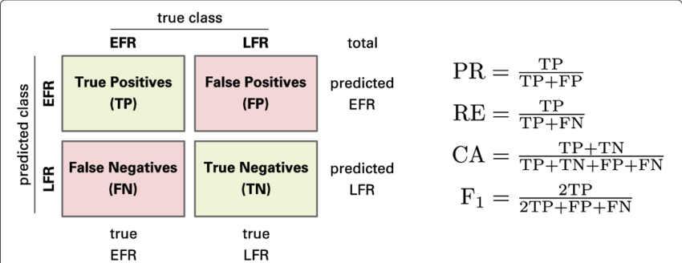
 | PR | RE | CA | F1
 | 0.84615384615 | 1 | 0.92 | 0.91666666667

EAST | 1 | 4
 | 10 | 10

 | PR | RE | CA | F1
 | 0.2 | 0.090909090909 | 0.44 | 0.125

 |  |  |  |  | TP:= Toponimo clasificado como toponimo
 |  |  |  |  | FP:= No toponimo clasificado como toponimo
imagen: M-1390 F-42286 | 11 toponimos |  |  |  | FN:= Toponimo no clasificado como toponimo
 |  |  |  |  | TN:=No toponimo no clasificado como toponimo

